关系图
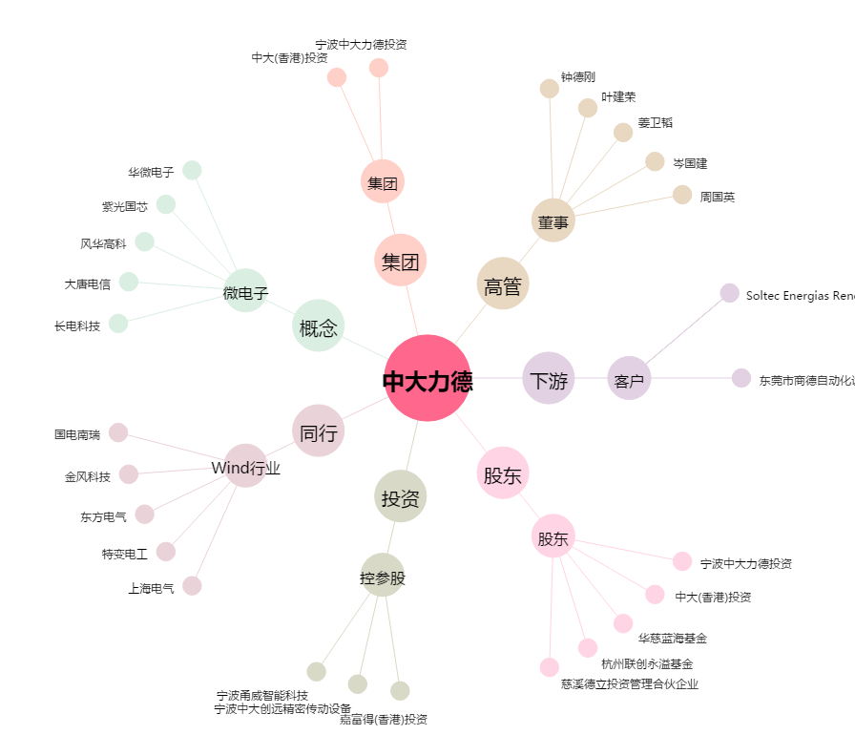
中大力德[002896.SZ] - 关系概览图

